Resumen de ausencias
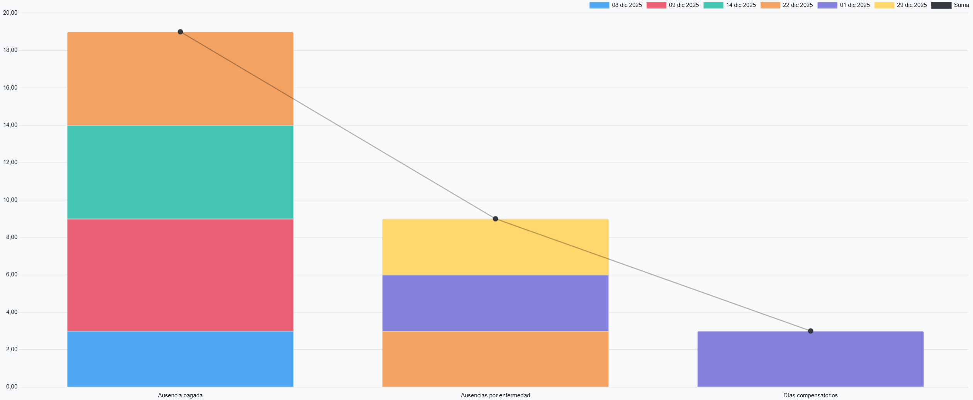
 | Total
 | diciembre 2025
 | Anita Oliver |  | Marc Demo |  | Mitchell Admin |  | Ronnie Hart |  | Sharlene Rhodes
 | Duración (horas) | Número | Duración (horas) | Número | Duración (horas) | Número | Duración (horas) | Número | Duración (horas) | Número | Duración (horas) | Número
Total | 60.8 | 2 | 22.8 | 1 | 45.6 | 2 | 38 | 1 | 68.4 | 2 | 235.6 | 8
Ausencia pagada | 60.8 | 2 |  |  |  |  | 38 | 1 | 45.6 | 1 | 144.4 | 4
08 dic 2025 | 22.8 | 1 |  |  |  |  |  |  |  |  | 22.8 | 1
09 dic 2025 |  |  |  |  |  |  |  |  | 45.6 | 1 | 45.6 | 1
14 dic 2025 |  |  |  |  |  |  | 38 | 1 |  |  | 38 | 1
22 dic 2025 | 38 | 1 |  |  |  |  |  |  |  |  | 38 | 1
Ausencias por enfermedad |  |  | 22.8 | 1 | 22.8 | 1 |  |  | 22.8 | 1 | 68.4 | 3
01 dic 2025 |  |  | 22.8 | 1 |  |  |  |  |  |  | 22.8 | 1
22 dic 2025 |  |  |  |  | 22.8 | 1 |  |  |  |  | 22.8 | 1
29 dic 2025 |  |  |  |  |  |  |  |  | 22.8 | 1 | 22.8 | 1
Días compensatorios |  |  |  |  | 22.8 | 1 |  |  |  |  | 22.8 | 1
01 dic 2025 |  |  |  |  | 22.8 | 1 |  |  |  |  | 22.8 | 1

